管理平台参数
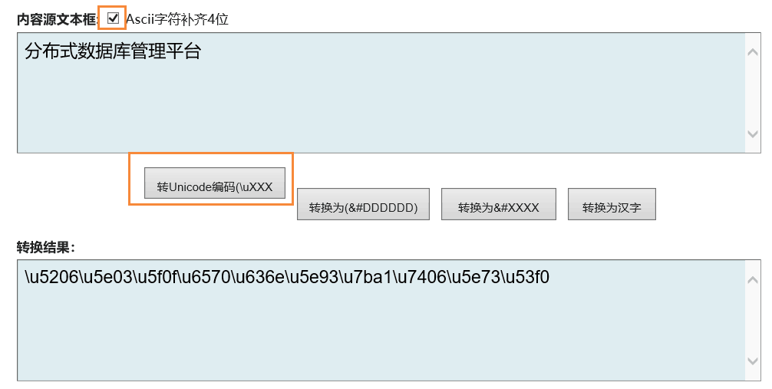
序号 | 参数值 | 是否可见 | 参数说明 | 参数默认值 | 支持版本 | 备注
1 | server.port | Y | 服务端口 | 3324 | 2.4.3
2 | server.backup.port | Y | HotDB-Backup监听端口 | 3322 | 2.4.3
3 | https.port | Y | HTTPS访问端口 | 4322 | 2.5.4
4 | https.keystore-password | Y | 生成jks文件时的密码 | zjsWg6977DwK6HBD | 2.5.4
5 | https.keystore-file | Y | 生成的jks文件的文件名,管理平台默认jks文件名为：hotdb.jks，文件地址默认在/conf目录下。 | hotdb.jks | 2.5.4
6 | spring.datasource.url | Y | 配置库连接信息配置 | jdbc:mysql://127.0.0.1:3306/hotdb_cloud_config | 2.4.3
7 | spring.datasource.username | Y | 配置库连接用户名 | hotdb_cloud | 2.4.3
8 | spring.datasource.password | Y | 配置库连接密码 | hotdb_cloud | 2.4.3
9 | hotdb.management.defaultPassword | Y | 用户首次登陆管理平台默认密码 | hotdb@hotpu.cn | 2.4.3
10 | hotdb.management.hotdbdatasourcetask.way | Y | 管理平台对HotDB组以及配置库状态检测是并行还是串行 | 1 | 2.4.3 | 1、管理端口和配置库并行检测 2、先检测管理端口再检测配置库 参考：http://192.168.200.20/zentao/bug-view-1049.html
11 | hotdb.management.appName | N | 登录页面及标题栏“分布式数据库管理平台”说明文字自定义 | \u5206\u5E03\u5F0F\u6570\u636E\u5E93\u7BA1\u7406\u5E73\u53F0 | 2.4.5 | 需要利用unicode转换工具进行转换： http://www.bangnishouji.com/tools/chtounicode.html
12 | hotdb.management.serverName | N | HotDB关键字自定义 | HOTDB | 2.4.5
13 | hotdb.management.hotdbdatasourcetask.time | Y | 当先检测管理端口再检测配置库时（即上一个参数为2时），管理端口连接超时多长时间自启动配置库连接检测 | 30000（ms） | 2.4.6
14 | hotdb.server.log.days | Y | 管理平台存储可供下载的中间件服务产生Log的时间 | 14 （天） | 2.4.8 | 参考：http://192.168.200.20/zentao/story-view-583.html
15 | hotdb.management.showLogo | N | 是否显示HotDB logo | 1 | 2.4.8 | 0为不显示/1为显示，其他LOGO默认上传路径为：hotdb-management/logo/ 参考：http://192.168.200.20/zentao/story-view-602.html
16 | spring.h2.datasource.url | Y | 缓存数据库的URL | jdbc:h2:file:./.h2/hotdb | 2.5.0
17 | spring.h2.datasource.driverClassName | Y | 缓存数据库的驱动 | org.h2.Driver | 2.5.0
18 | spring.h2.datasource.username | Y | 缓存数据库用户名 | sa | 2.5.0
19 | spring.h2.datasource.password | Y | 缓存数据库的密码 | sa | 2.5.0
20 | spring.datasource.bakurl | Y | 备配置库连接信息配置 | jdbc:mysql://127.0.0.1:3306/hotdb_cloud_config | 2.5.6 | 备配置库连接串信息，若为单库配置库，与spring.datasource.url保持一致
21 | spring.datasource.bakusername | Y | 备配置库连接用户名 | hotdb_cloud | 2.5.6
22 | spring.datasource.bakpassword | Y | 备配置库连接密码 | hotdb_cloud | 2.5.6
注意：所有参数修改之后，需要重启服务之后生效，管理平台参数配置，未经允许不得随意同步给客户

